Sheet1
HMI 內存說明
LB | 說明 | LW | 說明
10 | 進入main的Flag | 10 | 開機進入倒計時
15 | error change flag | 210 | 異常原應
20 | car_change_flag | 11 | 主介面進入flag | 接受數據類型說明
21 | 前座 | 15 | error為空的警告視窗 | 1 | 開始
22 | 後座 | 17 | card input 視窗 | 2 | 正常回報
25 | driver_change_flag | 200 | card input 視窗 | 3 | 異常回報
27 | id check result | 201 | 公用座椅選擇數值 | 4 | 結束
30 | 狀態切換開關 | 210 | 公用座椅參數 | 5 | 保存數據
 |  | 18 | lock
 |  | 30 切換選項
50 | 綠燈 | 220 | 前座參數
51 | 紅燈 | 230 | 後座參數
52 | on綠燈，off紅燈 | 204 | 車手數值
60 | loading info | 240 | 車手參數
61 | 成功接受資料 |  |  | SET info
70 | on Satrt,off End | 300 | 當前次數 | 350 | 報告編號
63 | return_data | 310 | 上限次數 | 370 | 測試人員
72 | 判斷資料是否正常 | 320 | 前座重量 | 349 | 測試序號
66 | id check | 322 | 後座重量 | 360 | 樣品編號
69 | delay_lock_flag | 324 | 置物盤重量 | 900 | 樣品型號
80 | 取消 enable | 326 | 菜籃重量
64 | return data setting | 328 | 餐盤重量
 |  | 330 | 站板重量 | 599 | show
 | RW(掉電可保持) | LW-----不可保持 |  | 600 | 報告編號
 | 400 | 400 | 當前 | 610 | 序號
 | 410 | 410 | 上限 | 620 | 料號
 | 420 | 420 | 前座重量 | 670 | 測試人員
 |  |  |  | 720 | 品名
 | 422 | 422 | 後座重量 | 770 | 標準代碼
 | 424 | 424 | 置物盤重量
 | 426 | 426 | 菜籃重量
 | 428 | 428 | 餐盤重量
 | 430 | 430 | 站板重量 | 800 | error _show
 | 440 | 440 | 前座參數 | 999 | 回報類型 | 1 | 開始
 | 450 | 450 | 後座參數 |  |  | 2 | 正常
 | 460 | 460 | 車手參數 |  |  | 3 | 異常
 | 470 | 470 | 報告編號 |  |  | 4 | 結束
 | 480 | 480 | 樣品編號（2） |  |  | 5 | 設備參數變更
 | 490 | 490 | 測試人員（10） |  |  | 6 | 機櫃停止
 |  |  |  |  |  | 7 | 機櫃啟動
 |  |  |  | 870 | 卡號驗證未通過內容顯示
 |  |  |  | 880 | 持卡人員
 | 550 | 550 | 樣品型號 | 850 | admin帳號
 | 520 | 520 | 機台編號 | 860 | admin密碼
 | 530 | 530 | 測試序號 | 849 | delay-flag
 | 600（ticket）
 |  | 820 | id
 |  | 841 | id驗證結果（1 ok ,2 ng）
74 | MQ 停止 | 843 | data 存儲結果（1 ok ,2 ng）
76 | MQ 斷線
78 | MQ 連線 | 950 | 聯網狀態：ok or error
9501 | PLC狀態 | 950 | 聯網狀態文字說明
84 | 卡機狀態

 |  |  |  | error code | 1 | ID卡驗證失敗
 |  |  |  |  | 2 | ID卡驗證環境系統錯誤
 |  |  |  |  | 3 | 資料回寫失敗
 |  |  |  |  | 4 | 資料回寫環節系統錯誤
 |  |  |  |  | 5 | 導入資料時，缺少必要參數 | 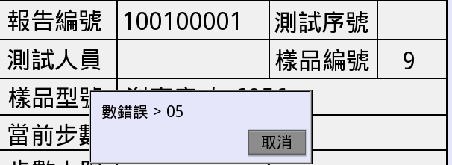
 |  |  |  |  | 6 | 異常回報資料為空
 |  |  |  |  | 7 | 導入資料不存在

